様式7大量物
防災センター（TC神鋼不動産サービス㈱） 御中
ﾒｰﾙ：ihd.center.hp@ihd-center.com
（できるだけメールでお送りください）
防災ｾﾝﾀｰFAX：078-242ｰ0267
暖房器具使用申請書

 |  |  |  |  |  | 年 | 月 | 日
 | 会社名
届出者 | 担当者
 | Tel |  | （ ）

使用期間 | 使用開始日 |  | 年 | 月 | 日
 | 使用終了日 |  | 年 | 月 | 日
 |  | □終了日未定の場合はチェックください
設置場所 | 階 北 or 南 側 |  |  | 部署名：
 | （室内の東、西、中央のどこの場所かを明記ください）

設置理由

火気取扱機器 |  |  |  |  | W |  | 台
 | メーカー名・型番：
使用者同意 | ・終業時電源OFFの徹底を行います。 |  |  |  |  |  | □対応します
（□にチェック） | ・機器を使用しないときは、電源コンセントを抜きます。 |  |  |  |  |  | □対応します
 | ・機器使用前、防災センター設備員にて電気配線容量確認を行ったか。 |  |  |  |  |  | □確認済み
〇設置許可機器例 ：セラミックスヒーター（温風ヒーター、電気ファンヒーター）
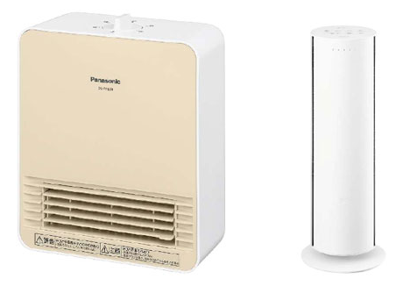
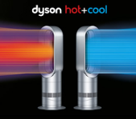

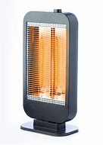
×設置不可機器例 ：（左から）カーボンヒーター、電気ヒーター、ガスファンヒーター、石油ファンヒーター
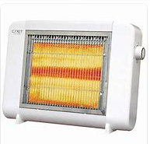
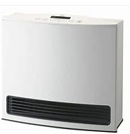
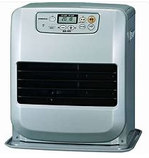

受付使用欄
（防災センター設備員・配線回路確認事項）
分電盤名称：

回路番号：

機器設置前ブレーカ瞬時電力（ｗ）：

Sheet1
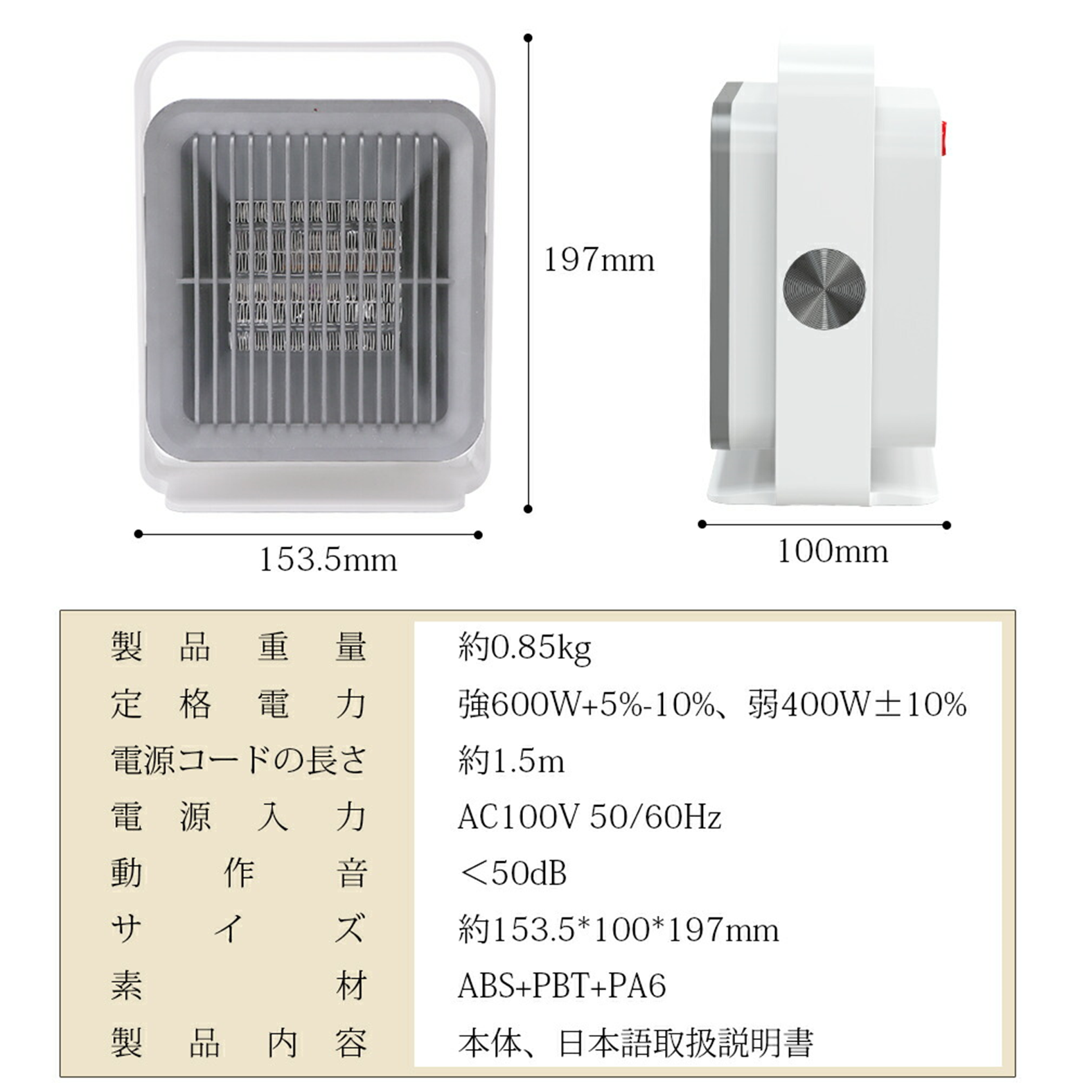
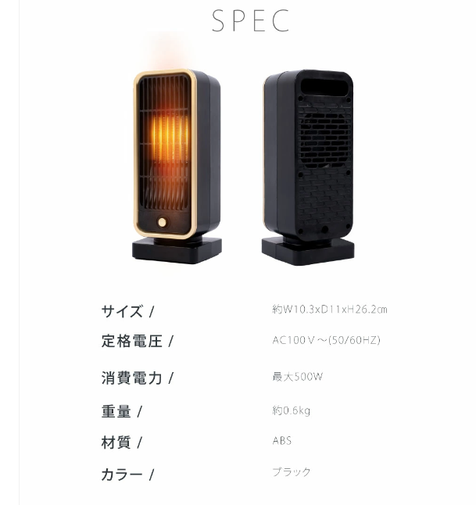

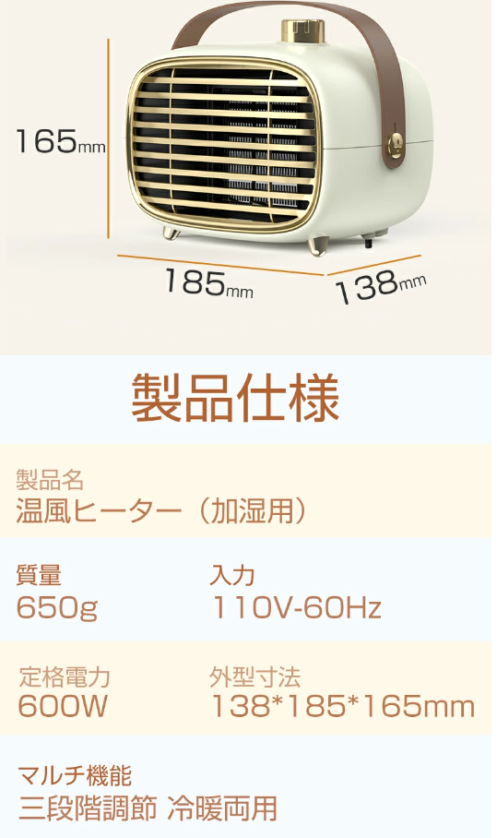
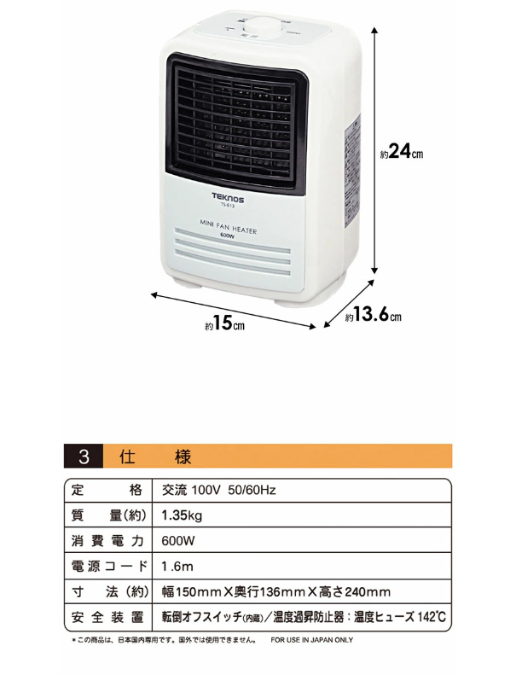

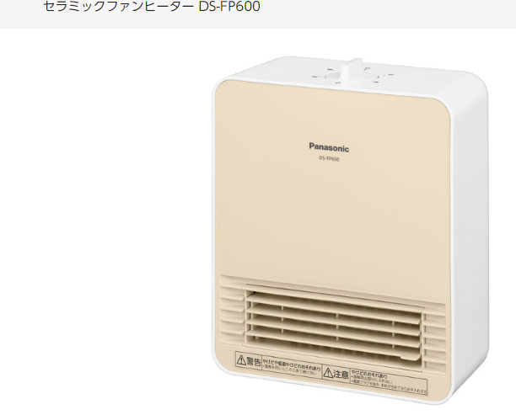

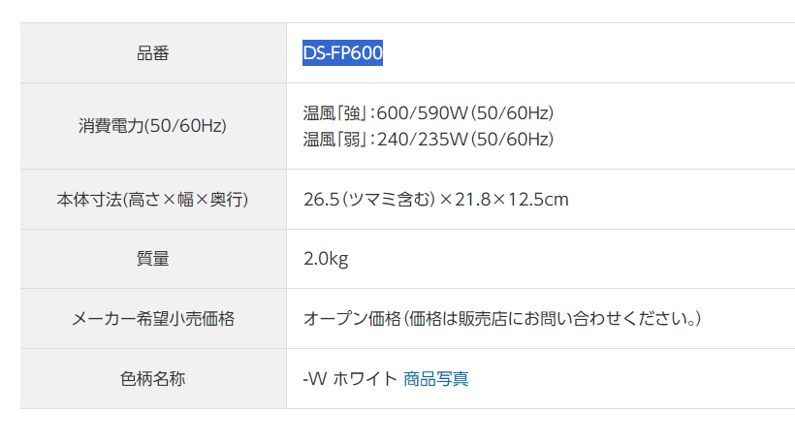

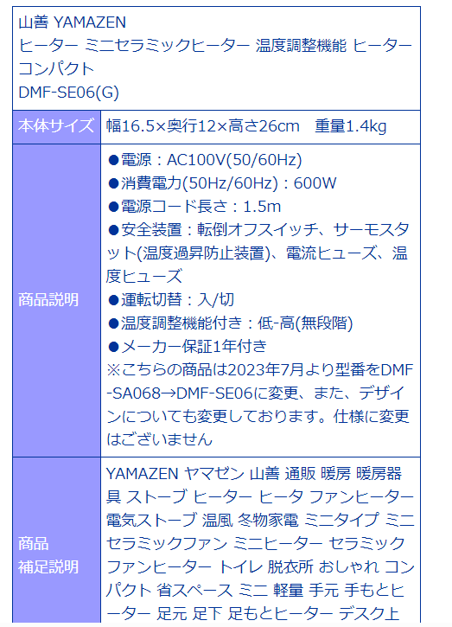

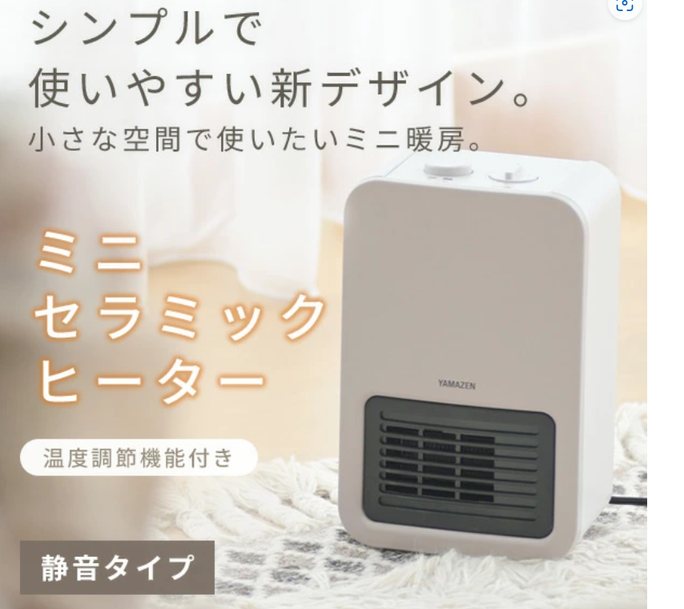

Sheet2
